页面说明
全局说明
1.用例以最新需求文档设计，可能存在部分与现状不同内容，注意与产品沟通
2.此用例集主要用于app端的iOS与android
3.复用较高的页面尽量进行引用
4.表示文本输入字符数限制用1~20，表示包含1和20，其他情况需标注说明
5.注册登录相关文本框有清空按钮，密码有可见按钮
6.有网络要求的页面处理与跳转在无网时均提示“no internet connection”并停留在原页面
7.复用率较高页面在H表中详细说明，其他表中略提
8.(选)表示有此项时显示
9.除搜索页面外其他页面需显示名字的地方均优先显示备注名(如果有)
10.offer price: 0~99999.9999（含）
11.offer最基本元素:offer name+图片
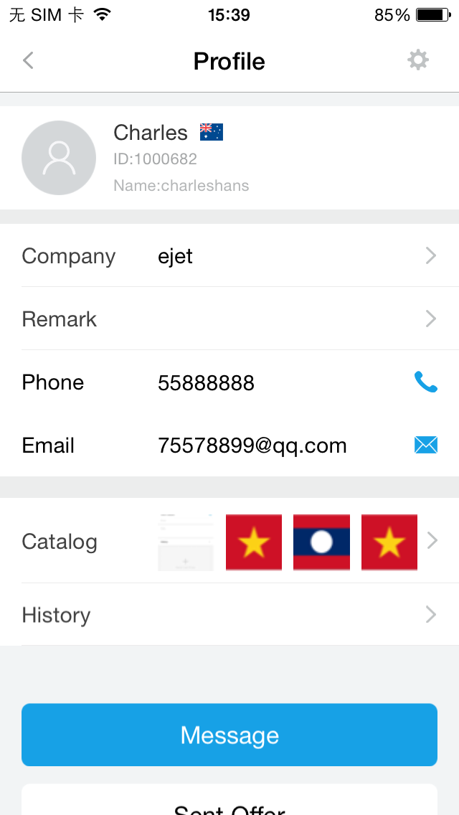
复用率较高的页面说明 用 | 标明
需求不清的用红色文本标明

profile页
profile(他人/陌生)
profile(他人/已加好友)
profile(他人/请求好友)
profile(我）

From是代表对方找到我账号的方式，有以下两种：
From Contacts（通过通讯录添加）
From Search（通过查找添加）
From Name Card（通过名片推荐添加）
From Custom Contacts（通过自定义联系人添加）

share弹窗
offer型(QQ+facebook+wechat+朋友圈+linkedin+whats+facebook message+viber)
名片型(whats+wechat+facebook message+QQ+facebook+linkedin)

验证码页
默认获取按钮未激活

页面跳转
页面中的文本框均有内容后才激活

offer详情中的时间显示
received offer 详情时间以收到的时间为准
sent offer详情为发送的时间为准
catalog详情以制作catalog时间为准
收藏的offer以收藏的时间为准
copy的offer以copy时的时间为准
分享的offer以分享时的时间为准
本地offer同步后以本地制作时的时间为准
除了本地offer同步后不是最新时间 其余操作都是最新时间

页面刷新
上滑与下滑刷新时的获取数量限制

搜索页
offer型
contact型
message型

offer删除提示
my/sent/received by tag中offer删除提示可在web恢复
my catalog和favorite中删除不提示可恢复

特殊类型offer
copy后的offer
本地offer

下拉弹窗提示
都是蓝底白字，提示3秒，然后上拉消失

头像类图片选择页

